共通
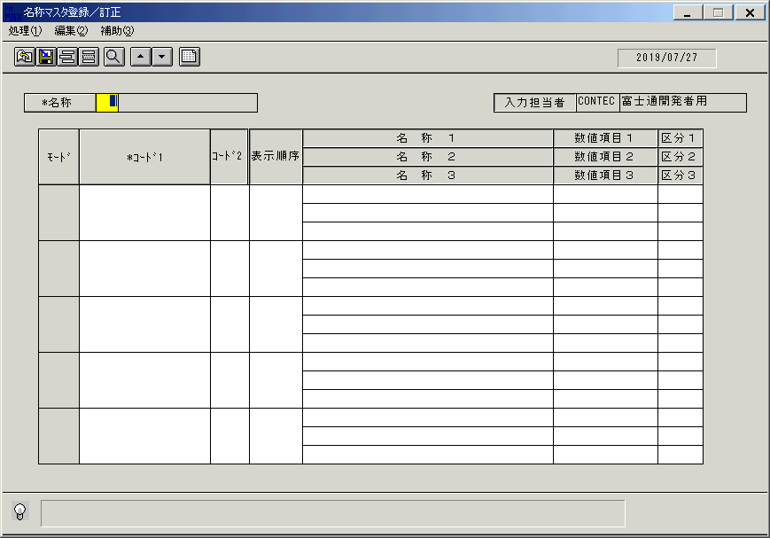
検索

マスタメンテ系画面の「一覧表示」は「(F2)検索」とする。

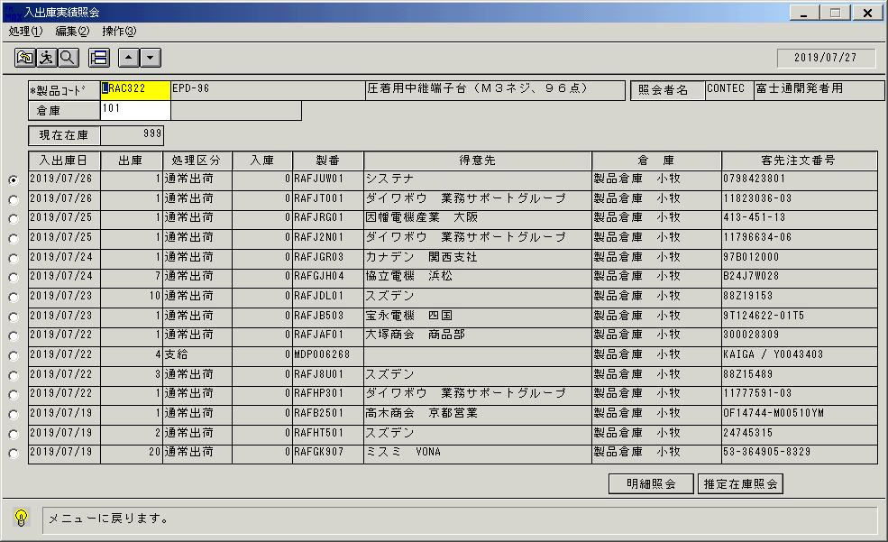
検索

照会系画面の「実行」は「(F2)検索」とする。

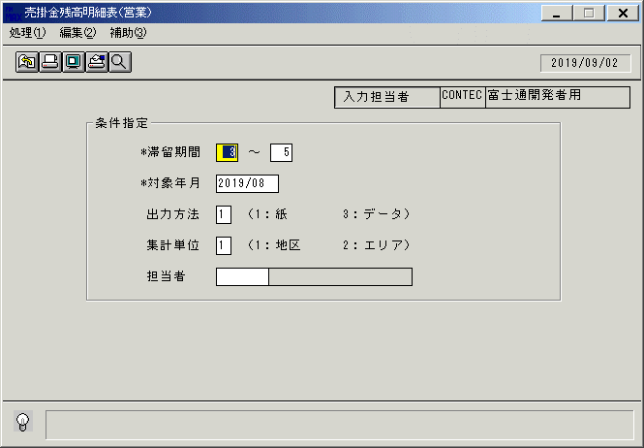
出力方法

１：紙 → 「(F4)印刷」
３：データ → 「(F11)CSV出力」
として、項目廃止する。

営業状況照会
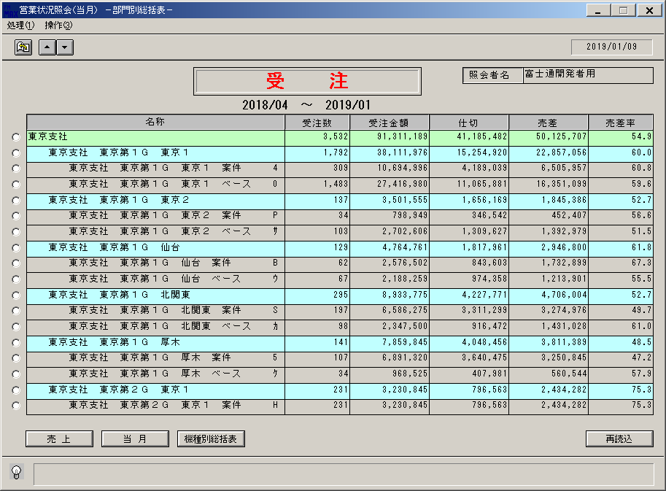
営業状況照会 |  |  |  |  |  |  |  |  |  |  | 一覧へ戻る
部門別総括表 |  |  |  |  |  |  |  |  |  |  |  | 機種別総括表 |  |  |  |  |  |  |  |  |  |  |  | 機種明細表
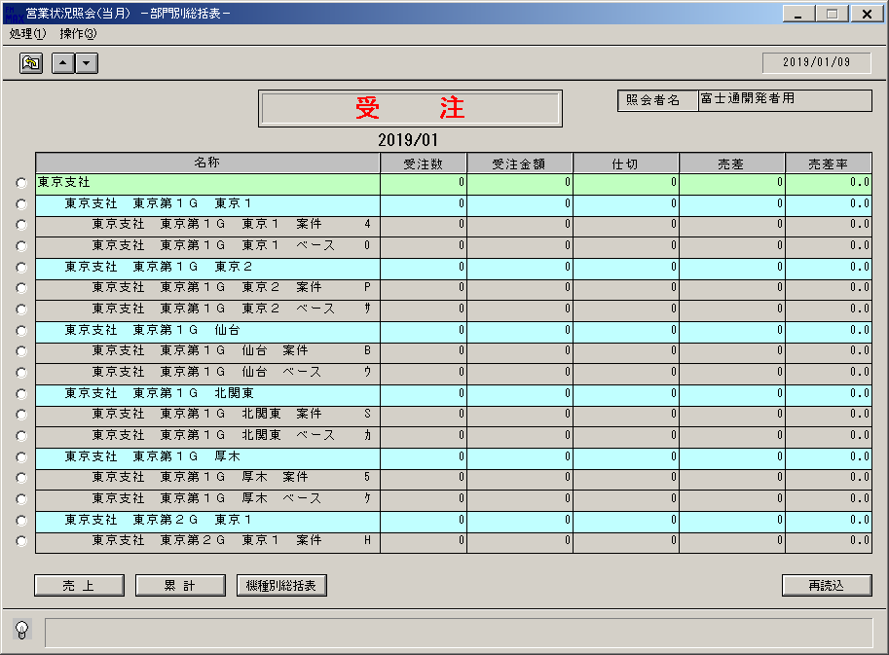
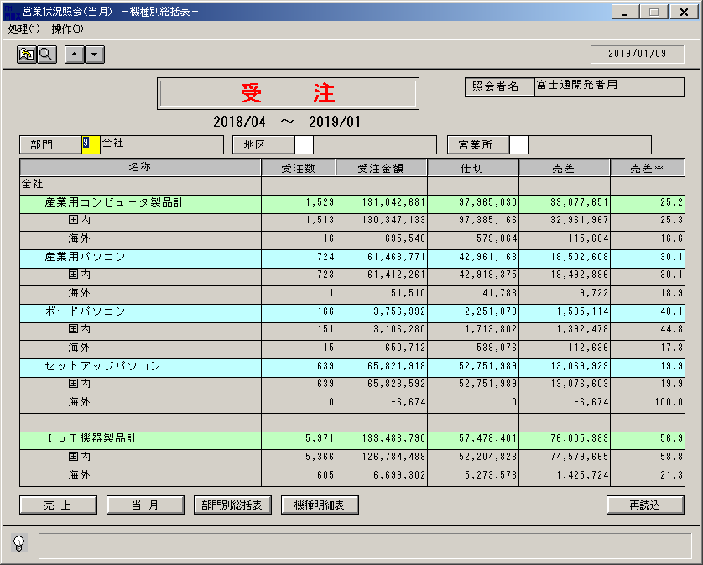
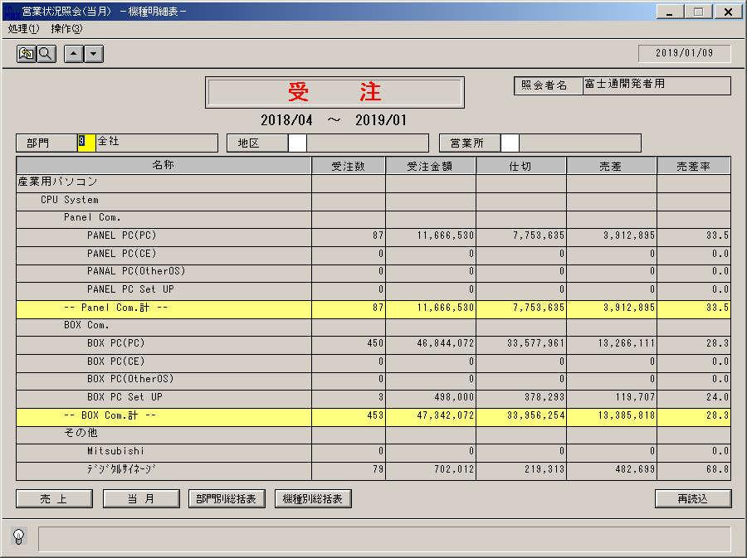

共通案 |  |  |  |  |  |  |  |  |  |  |  | 共通案 |  |  |  |  |  |  |  |  |  |  |  | 共通案
(F1) | (F2) | (F3) | (F4) | (F5) | (F6) | (F7) | (F8) | (F9) | (F10) | (F11) | (F12) | (F1) | (F2) | (F3) | (F4) | (F5) | (F6) | (F7) | (F8) | (F9) | (F10) | (F11) | (F12) | (F1) | (F2) | (F3) | (F4) | (F5) | (F6) | (F7) | (F8) | (F9) | (F10) | (F11) | (F12)
受注/売上 | 再読込 | 前頁 | 次頁 | 参照 | 部門別 | 機種別 | 機種 | クリア |  | 単月/累計 | 終了 | 受注/売上 | 再読込 | 前頁 | 次頁 | 参照 | 部門別 | 機種別 | 機種 | クリア |  | 単月/累計 | 終了 | 受注/売上 | 再読込 | 前頁 | 次頁 | 参照 | 部門別 | 機種別 | 機種 | クリア |  | 単月/累計 | 終了
切替 |  |  |  |  | 総括表 | 総括表 | 明細表 |  |  | 切替 |  | 切替 |  |  |  |  | 総括表 | 総括表 | 明細表 |  |  | 切替 |  | 切替 |  |  |  |  | 総括表 | 総括表 | 明細表 |  |  | 切替
YYYY/MM/DD |  | CONTEC |  | 富士通開発者用 |  |  | UODDL71 |  |  | OM |  | YYYY/MM/DD |  | CONTEC |  | 富士通開発者用 |  |  | UODDL71 |  |  | OM |  | YYYY/MM/DD |  | CONTEC |  | 富士通開発者用 |  |  | UODDL71 |  |  | OM

参考 現行画面
単月

累計

製品状況照会
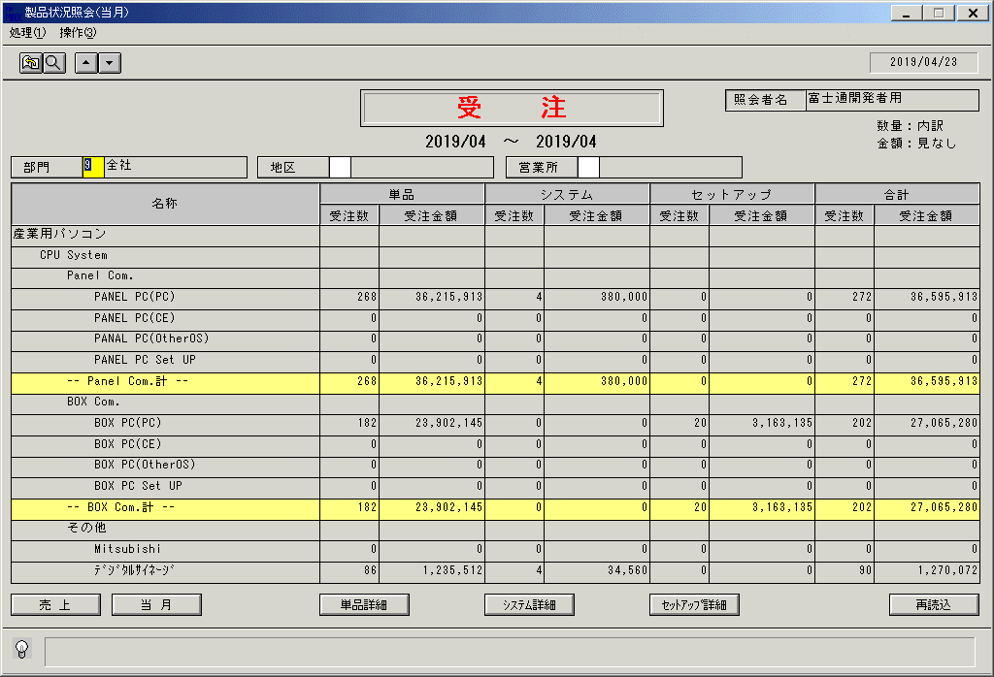
製品状況照会 |  |  |  |  |  |  |  |  |  |  | 一覧へ戻る
一覧 |  |  |  |  |  |  |  |  |  |  |  | 単品詳細 |  |  |  |  |  |  |  |  |  |  |  | システム詳細 |  |  |  |  |  |  |  |  |  |  |  | セットアップ詳細

共通案 |  |  |  |  |  |  |  |  |  |  |  | 共通案 |  |  |  |  |  |  |  |  |  |  |  | 共通案 |  |  |  |  |  |  |  |  |  |  |  | 共通案
(F1) | (F2) | (F3) | (F4) | (F5) | (F6) | (F7) | (F8) | (F9) | (F10) | (F11) | (F12) | (F1) | (F2) | (F3) | (F4) | (F5) | (F6) | (F7) | (F8) | (F9) | (F10) | (F11) | (F12) | (F1) | (F2) | (F3) | (F4) | (F5) | (F6) | (F7) | (F8) | (F9) | (F10) | (F11) | (F12) | (F1) | (F2) | (F3) | (F4) | (F5) | (F6) | (F7) | (F8) | (F9) | (F10) | (F11) | (F12)
受注/売上 | 再読込 | 前頁 | 次頁 | 参照 | 単品 | ｼｽﾃﾑ | ｾｯﾄｱｯﾌﾟ | クリア |  | 単月/累計 | 終了 | 受注/売上 | 再読込 | 前頁 | 次頁 | 参照 | 一覧 | ｼｽﾃﾑ | ｾｯﾄｱｯﾌﾟ | クリア |  | 単月/累計 | 終了 | 受注/売上 | 再読込 | 前頁 | 次頁 | 参照 | 単品 | 一覧 | ｾｯﾄｱｯﾌﾟ | クリア |  | 単月/累計 | 終了 | 受注/売上 | 再読込 | 前頁 | 次頁 | 参照 | 単品 | ｼｽﾃﾑ | 一覧 | クリア |  | 単月/累計 | 終了
切替 |  |  |  |  | 詳細 | 詳細 | 詳細 |  |  | 切替 |  | 切替 |  |  |  |  |  | 詳細 | 詳細 |  |  | 切替 |  | 切替 |  |  |  |  | 詳細 |  | 詳細 |  |  | 切替 |  | 切替 |  |  |  |  | 詳細 | 詳細 |  |  |  | 切替
YYYY/MM/DD |  | CONTEC |  | 富士通開発者用 |  |  | UODDL73 |  |  | OM |  | YYYY/MM/DD |  | CONTEC |  | 富士通開発者用 |  |  | UODDL73 |  |  | OM |  | YYYY/MM/DD |  | CONTEC |  | 富士通開発者用 |  |  | UODDL73 |  |  | OM |  | YYYY/MM/DD |  | CONTEC |  | 富士通開発者用 |  |  | UODDL73 |  |  | OM

参考 現行画面
単月

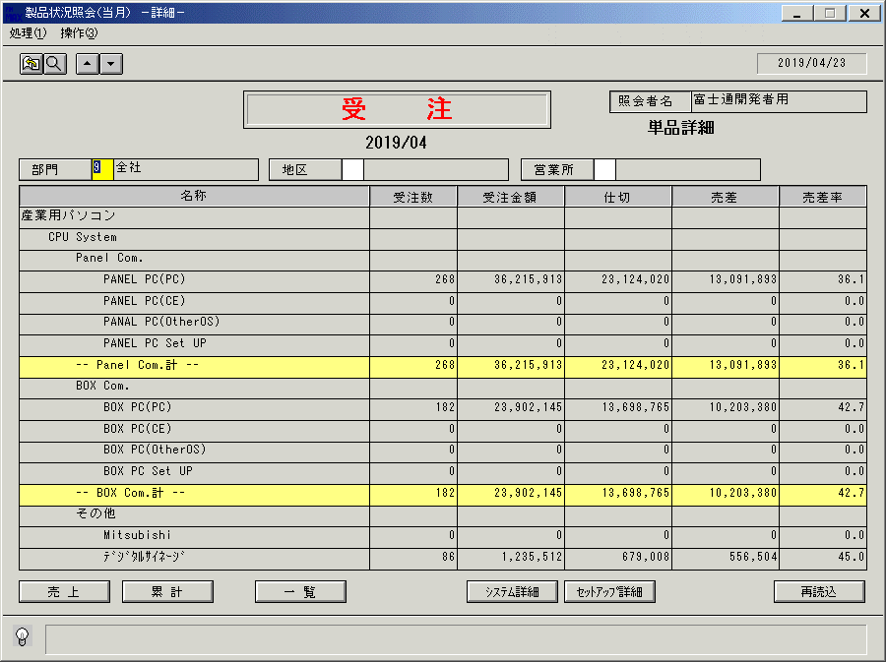
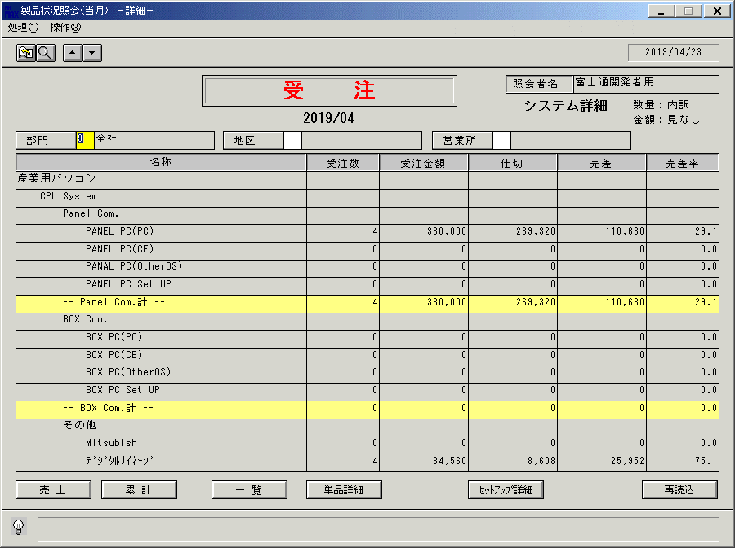
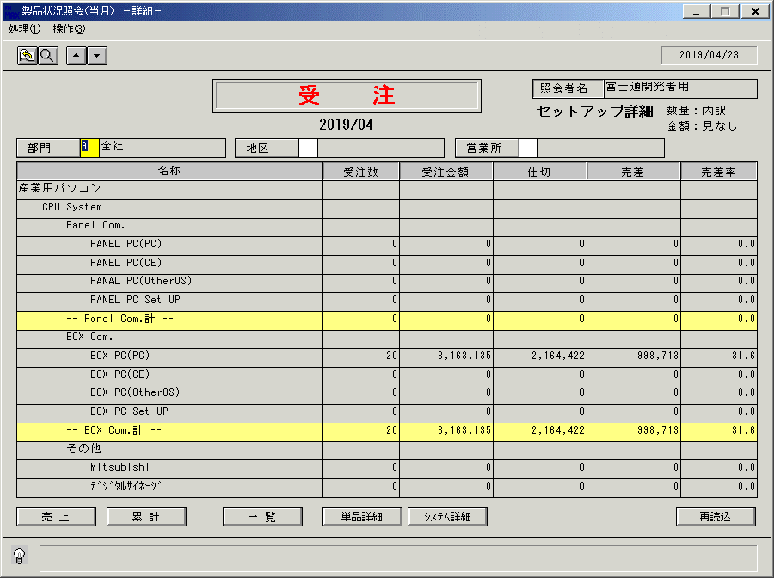

累計

受注
受注登録 |  |  |  |  |  |  |  |  |  |  | 一覧へ戻る | 受注訂正／照会 |  |  |  |  |  |  |  |  |  |  | 一覧へ戻る
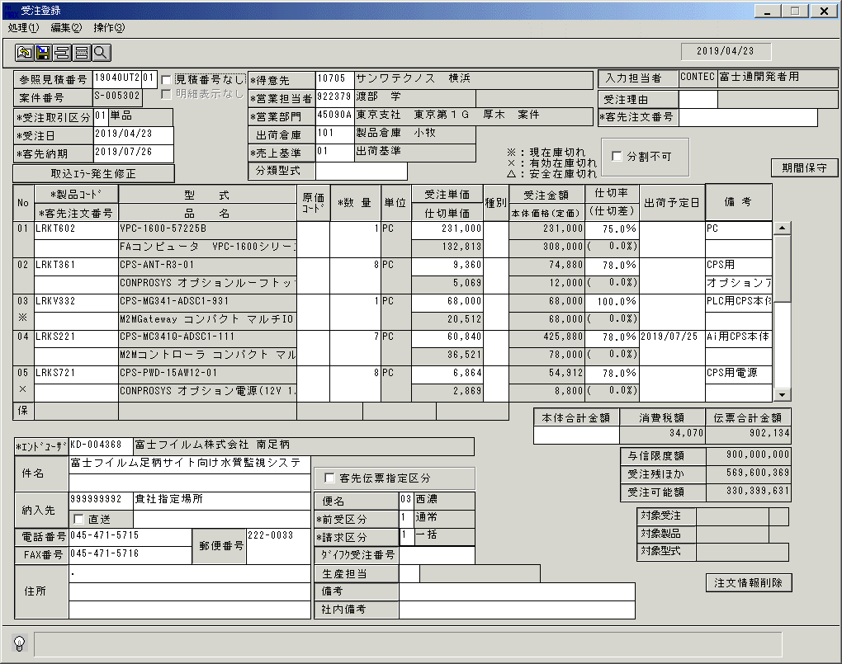
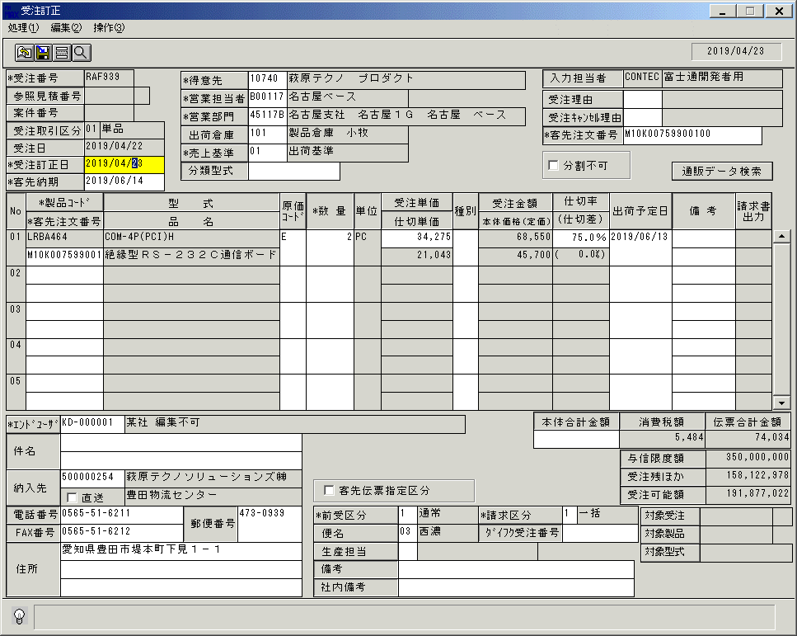

(F6)
(F10)
 |  |  |  |  |  |  |  |  |  |  |  |  |  |  |  |  |  |  |  |  |  |  |  | ←照会モードでは非活性or非表示

(F1) | (F2) | (F3) | (F4) | (F5) | (F6) | (F7) | (F8) | (F9) | (F10) | (F11) | (F12) | (F1) | (F2) | (F3) | (F4) | (F5) | (F6) | (F7) | (F8) | (F9) | (F10) | (F11) | (F12)
更新 |  |  | 注文情報 | 参照 | 期間 | 行追加 | 行削除 | クリア |  | 注文情報 | 終了 | 更新 |  | 削除 |  | 参照 |  | 行追加 | 行削除 | クリア | 通販ﾃﾞｰﾀ |  | 終了
 |  |  | 取込 |  | 保守 |  |  |  |  | 削除 |  |  |  |  |  |  |  |  |  |  | 検索
YYYY/MM/DD |  | CONTEC |  | 富士通開発者用 |  |  | UODET51 |  |  | OM |  | YYYY/MM/DD |  | CONTEC |  | 富士通開発者用 |  |  | UODET52 |  |  | OM
 |  |  | ↑(F4)へ割り当ててヘッダ部から削除 |  |  |  |  |  |  | ↑(F11)へ割り当ててテイル部から削除

参考 現行画面

セットアップ受注
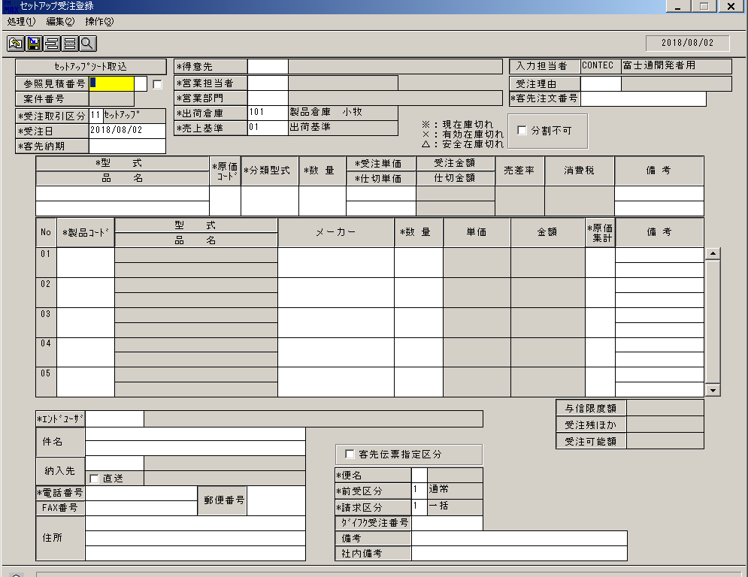
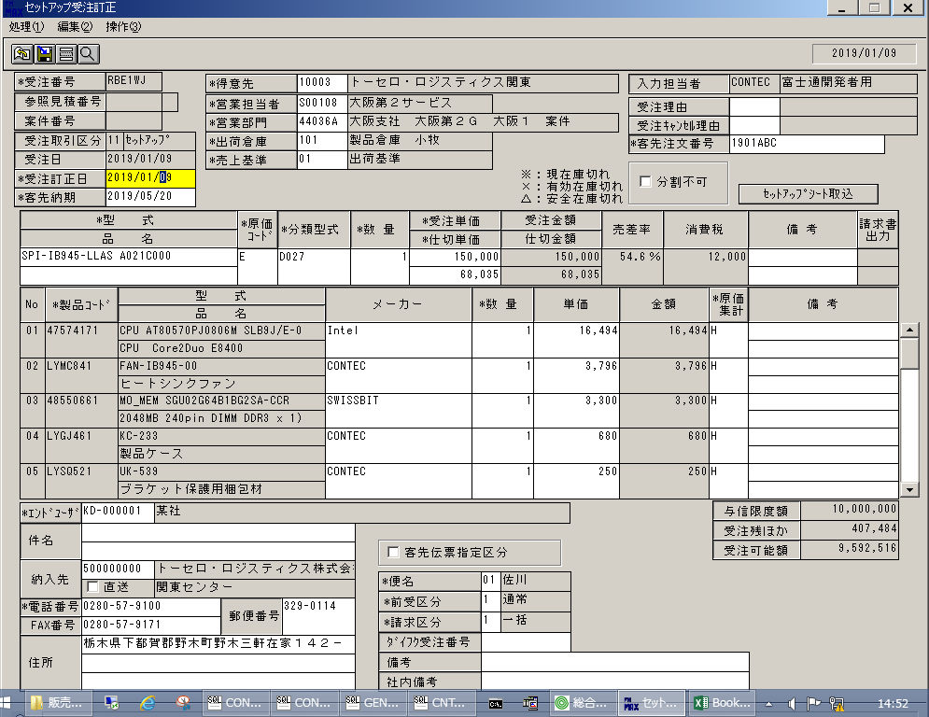
セットアップ受注登録 |  |  |  |  |  |  |  |  |  |  | 一覧へ戻る | セットアップ受注訂正／照会 |  |  |  |  |  |  |  |  |  |  | 一覧へ戻る
 | ↓受注取引区分は「１１：セットアップ」固定とする
（F10）

 |  |  |  |  |  |  |  |  |  |  |  |  |  |  |  |  |  |  |  |  |  |  |  | ←ｾｯﾄｱｯﾌﾟｼｰﾄ取込ボタンは削除
 |  |  |  |  |  |  |  |  |  |  |  |  |  |  |  |  |  |  |  |  |  |  |  | F10で実行してもらう

(F1) | (F2) | (F3) | (F4) | (F5) | (F6) | (F7) | (F8) | (F9) | (F10) | (F11) | (F12) | (F1) | (F2) | (F3) | (F4) | (F5) | (F6) | (F7) | (F8) | (F9) | (F10) | (F11) | (F12)
更新 |  |  |  | 参照 |  | 行追加 | 行削除 | クリア | ｾｯﾄｱｯﾌﾟ |  | 終了 | 更新 |  | 削除 |  | 参照 |  | 行追加 | 行削除 | クリア | ｾｯﾄｱｯﾌﾟ |  | 終了
 |  |  |  |  |  |  |  |  | ｼｰﾄ取込 |  |  |  |  |  |  |  |  |  |  |  | ｼｰﾄ取込
YYYY/MM/DD |  | CONTEC |  | 富士通開発者用 |  |  | UODET53 |  |  | OM |  | YYYY/MM/DD |  | CONTEC |  | 富士通開発者用 |  |  | UODET54 |  |  | OM

参考 現行画面

システム受注
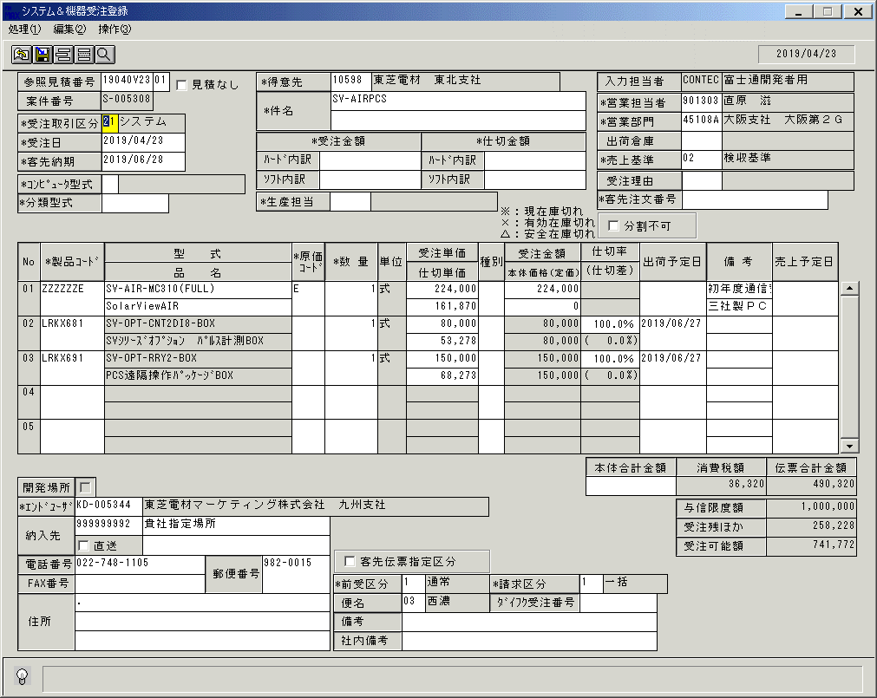
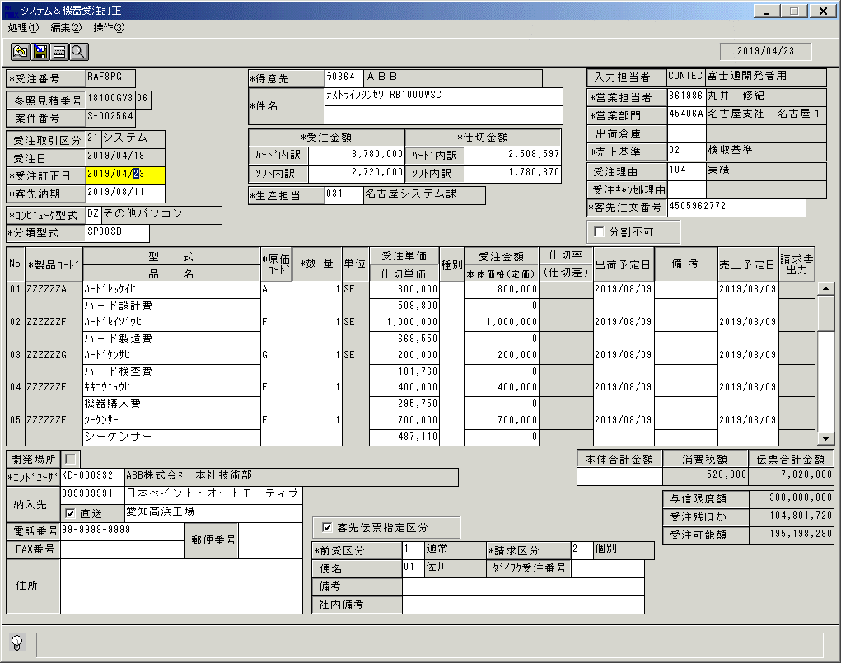
システム＆機器受注登録 |  |  |  |  |  |  |  |  |  |  | 一覧へ戻る | システム＆機器受注訂正／照会 |  |  |  |  |  |  |  |  |  |  | 一覧へ戻る
 | ↓受注取引区分は「２１：システム」固定とする

(F1) | (F2) | (F3) | (F4) | (F5) | (F6) | (F7) | (F8) | (F9) | (F10) | (F11) | (F12) | (F1) | (F2) | (F3) | (F4) | (F5) | (F6) | (F7) | (F8) | (F9) | (F10) | (F11) | (F12)
更新 |  |  |  | 参照 |  | 行追加 | 行削除 | クリア |  |  | 終了 | 更新 |  | 削除 |  | 参照 |  | 行追加 | 行削除 | クリア |  |  | 終了
YYYY/MM/DD |  | CONTEC |  | 富士通開発者用 |  |  | UODET55 |  |  | OM |  | YYYY/MM/DD |  | CONTEC |  | 富士通開発者用 |  |  | UODET56 |  |  | OM

参考 現行画面

売上
売上登録 |  |  |  |  |  |  |  |  |  |  | 一覧へ戻る | 売上訂正／照会 |  |  |  |  |  |  |  |  |  |  | 一覧へ戻る
 |  |  |  |  |  |  |  |  |  |  |  |  | ↓「売上訂正対象」は「(F2)検索」に文言変更し、訂正／照会モード共通とする
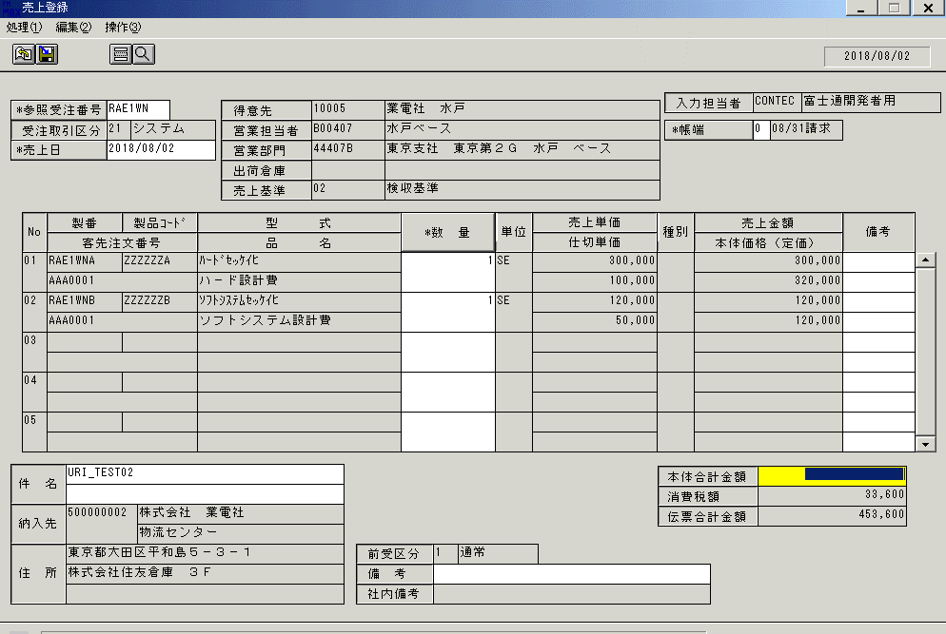
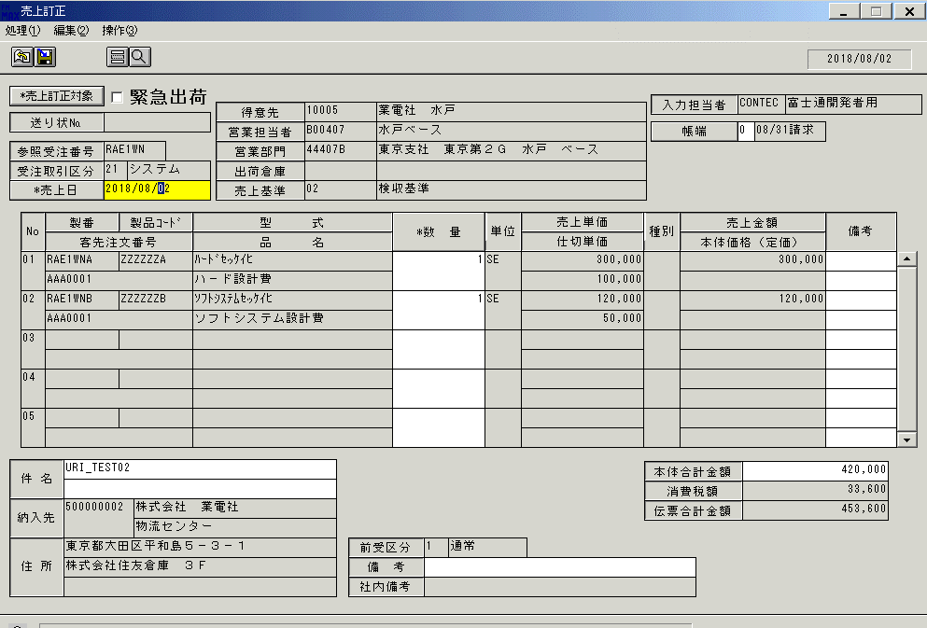

(F1) | (F2) | (F3) | (F4) | (F5) | (F6) | (F7) | (F8) | (F9) | (F10) | (F11) | (F12) | (F1) | (F2) | (F3) | (F4) | (F5) | (F6) | (F7) | (F8) | (F9) | (F10) | (F11) | (F12)
更新 |  |  |  | 参照 |  |  | 行削除 | クリア |  |  | 終了 | 更新 | 検索 | 削除 |  | 参照 |  |  | 行削除 | クリア |  |  | 終了
YYYY/MM/DD |  | CONTEC |  | 富士通開発者用 |  |  | URIET51 |  |  | OM |  | YYYY/MM/DD |  | CONTEC |  | 富士通開発者用 |  |  | URIET51 |  |  | OM
 |  |  |  |  |  |  |  |  |  |  |  |  | ↑画面左上の「(F2)検索」と同じ動作をする

参考 現行画面

入金
入金登録 |  |  |  |  |  |  |  |  |  |  | 一覧へ戻る | 入金訂正／照会 |  |  |  |  |  |  |  |  |  |  | 一覧へ戻る
 |  |  |  |  |  |  |  |  |  |  |  |  | ↓「入金訂正対象」は「(F2)検索」に文言変更し、訂正／照会モード共通とする
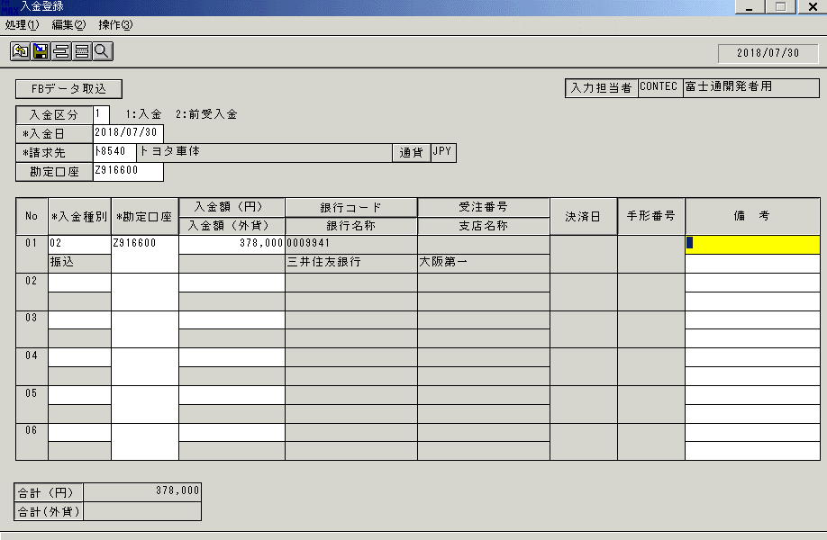
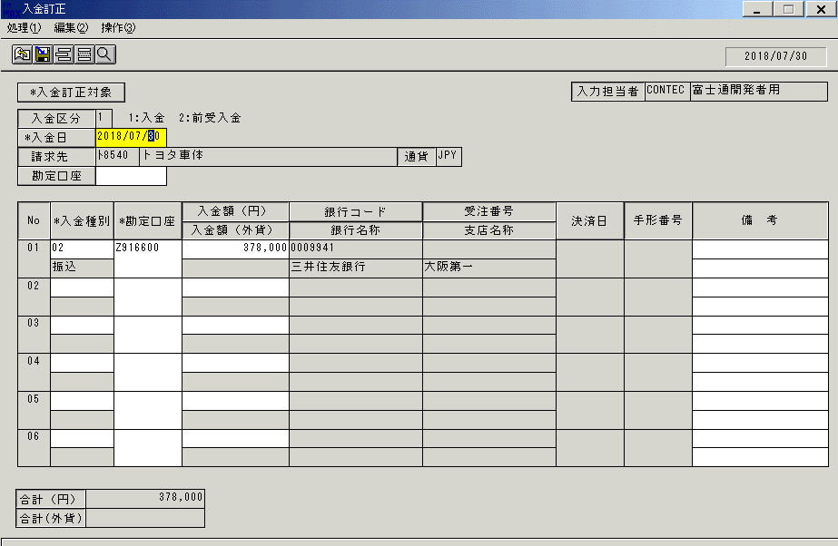

(F1) | (F2) | (F3) | (F4) | (F5) | (F6) | (F7) | (F8) | (F9) | (F10) | (F11) | (F12) | (F1) | (F2) | (F3) | (F4) | (F5) | (F6) | (F7) | (F8) | (F9) | (F10) | (F11) | (F12)
更新 |  |  |  | 参照 |  | 行追加 | 行削除 | クリア | FBﾃﾞｰﾀ |  | 終了 | 更新 | 検索 | 削除 |  | 参照 |  | 行追加 | 行削除 | クリア |  |  | 終了
 |  |  |  |  |  |  |  |  | 取込
YYYY/MM/DD |  | CONTEC |  | 富士通開発者用 |  |  | URIET51 |  |  | OM |  | YYYY/MM/DD |  | CONTEC |  | 富士通開発者用 |  |  | URIET51 |  |  | OM
 |  |  |  |  |  |  |  |  |  |  |  |  | ↑画面左上の「(F2)検索」と同じ動作をする

参考 現行画面

製番出庫
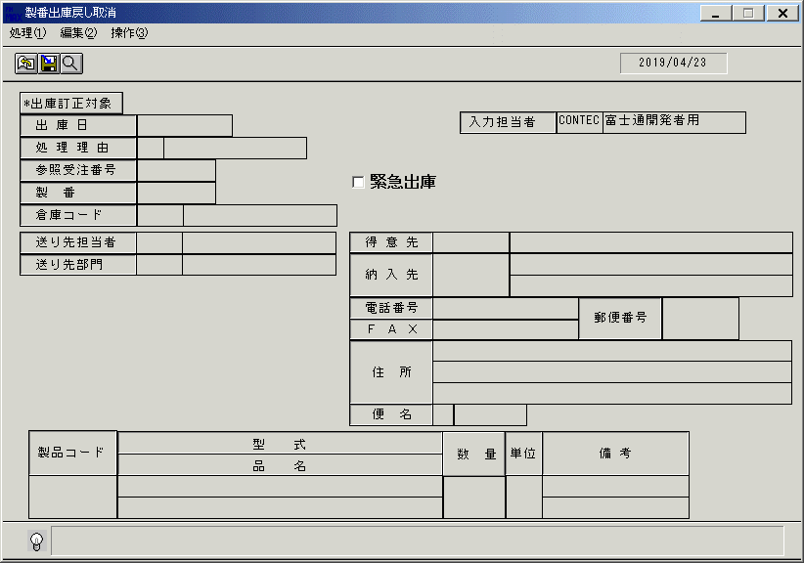
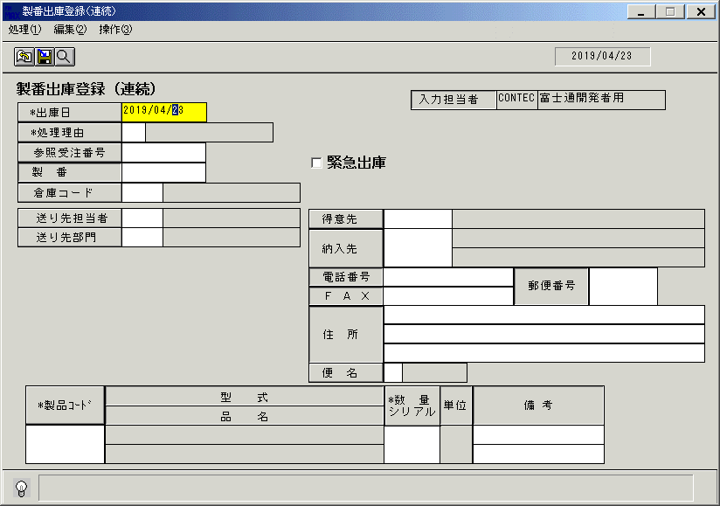
製番出庫登録 |  |  |  |  |  |  |  |  |  |  | 一覧へ戻る | 製番出庫訂正 |  |  |  |  |  |  |  |  |  |  | 一覧へ戻る | 製番出庫戻し取消 |  |  |  |  |  |  |  |  |  |  | 一覧へ戻る
 |  |  |  |  | ↓緊急出庫の実績があるか確認する |  |  |  |  |  |  | ↓「出庫訂正対象」は「(F2)検索」に文言変更する |  |  |  |  |  |  |  |  |  |  |  | ↓「出庫訂正対象」は「(F2)検索」に文言変更する
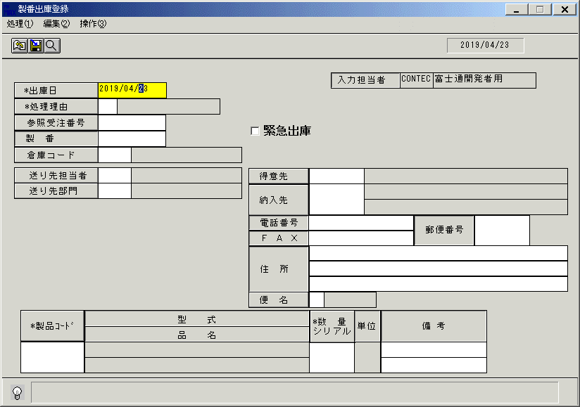
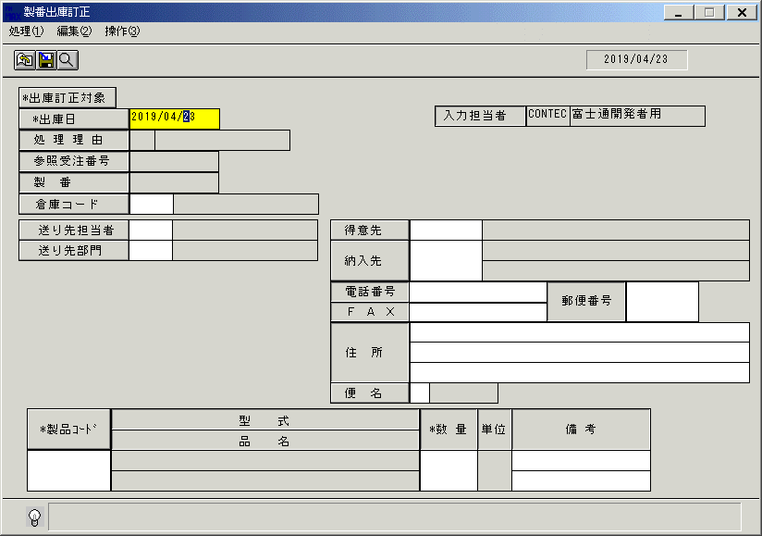

(F1) | (F2) | (F3) | (F4) | (F5) | (F6) | (F7) | (F8) | (F9) | (F10) | (F11) | (F12) | (F1) | (F2) | (F3) | (F4) | (F5) | (F6) | (F7) | (F8) | (F9) | (F10) | (F11) | (F12) | (F1) | (F2) | (F3) | (F4) | (F5) | (F6) | (F7) | (F8) | (F9) | (F10) | (F11) | (F12)
更新 |  |  |  | 参照 |  |  |  | クリア | 連続登録 |  | 終了 | 更新 | 検索 |  |  | 参照 |  |  |  | クリア |  |  | 終了 |  | 検索 | 削除 |  |  |  |  |  | クリア |  |  | 終了
YYYY/MM/DD |  | CONTEC |  | 富士通開発者用 |  |  | IDOET52 |  |  | OM |  | YYYY/MM/DD |  | CONTEC |  | 富士通開発者用 |  |  | IDOET52 |  |  | OM |  | YYYY/MM/DD |  | CONTEC |  | 富士通開発者用 |  |  | IDOET52 |  |  | OM

参考 現行画面

出荷指示(個別)
出荷指示登録(個別) |  |  |  |  |  |  |  |  |  |  | 一覧へ戻る | 出荷指示登録訂正(個別) |  |  |  |  |  |  |  |  |  |  | 一覧へ戻る
 |  |  |  |  |  |  |  |  |  |  |  |  | ↓「出荷指示訂正対象」は「(F2)検索」に文言変更する
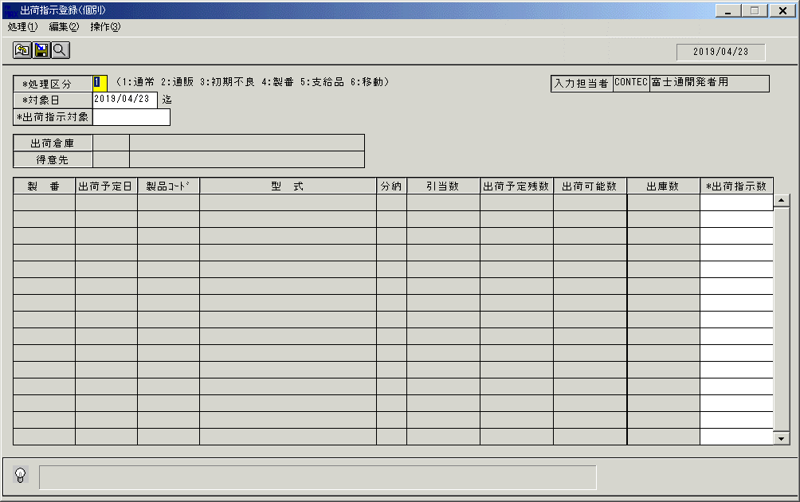
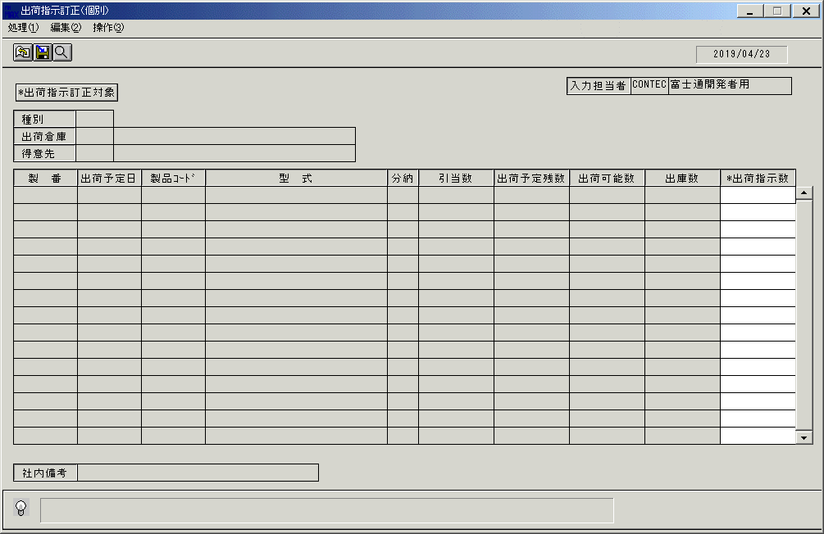

(F1) | (F2) | (F3) | (F4) | (F5) | (F6) | (F7) | (F8) | (F9) | (F10) | (F11) | (F12) | (F1) | (F2) | (F3) | (F4) | (F5) | (F6) | (F7) | (F8) | (F9) | (F10) | (F11) | (F12)
更新 |  |  |  | 参照 |  |  |  | クリア |  |  | 終了 | 更新 | 検索 | 削除 |  | 参照 |  |  |  | クリア |  |  | 終了
YYYY/MM/DD |  | CONTEC |  | 富士通開発者用 |  |  | SYKET51 |  |  | OM |  | YYYY/MM/DD |  | CONTEC |  | 富士通開発者用 |  |  | SYKET52 |  |  | OM

参考 現行画面

